初期画面表示
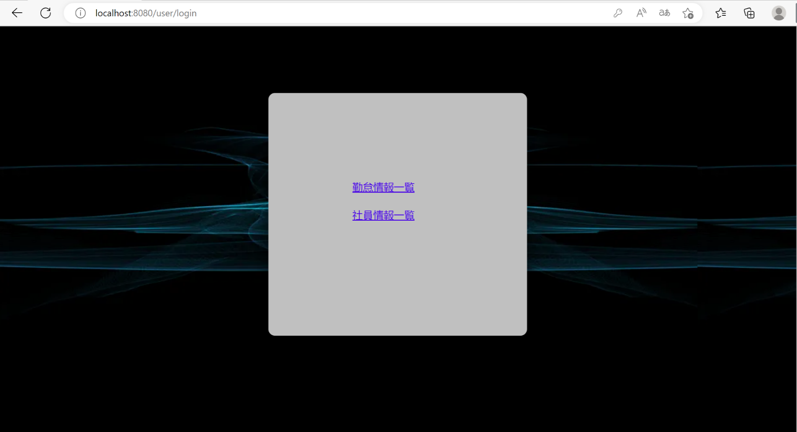
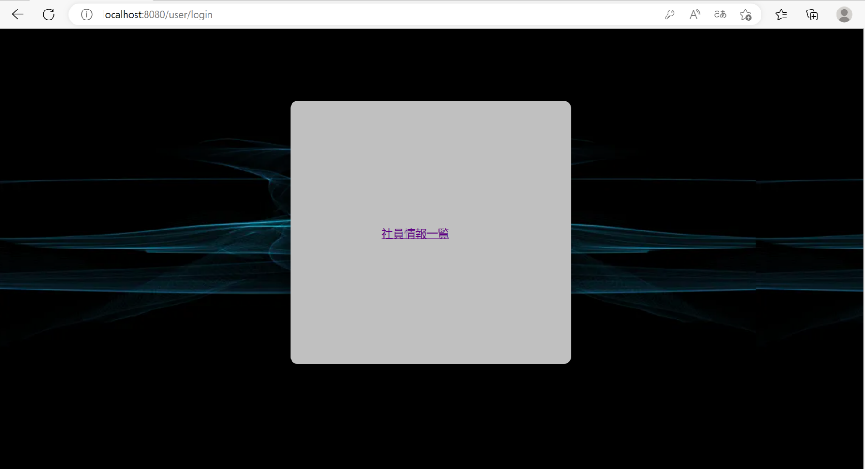
単体試験仕様書 |  | システムID | KS | 画面ID | KS001 | 作成者 | 陳文 | 更新者
 |  | システム名称 | 勤怠システム | 画面名 | メニュー | 作成日 | 2022-11-24 | 更新日

 | 初期画面

ケース
単体試験仕様書 |  | システムID | KS | 画面ID |  |  |  | KS001 | 作成者 | 陳文 | 更新者
 |  | システム名称 | 勤怠システム | 画面名 |  |  |  | メニュー | 作成日 | 2022-11-24 | 更新日

チェック内容
チェックポイント
 |  |  |  |  | 1 | 2 | 3 | 4
チェック条件 | 画面初期表示 |  |  |  | ○ | ○

 | 管理人ID登録の場合 社員情報一覧と勤怠情報一覧の表示 |  |  |  | ○

 | 社員ID登録の場合 勤怠情報一覧のみを表示 |  |  |  |  | ○

 | 社員情報一覧のリンクをクリックする場合、社員情報一覧画面へ遷移すること。 |  |  |  | ○ | ○
 | 勤怠情報一覧のリンクをクリックする場合、勤怠情報一覧画面へ遷移すること。 |  |  |  | ○

確認内容

実施結果
実施者
検証日
確認者
確認日

